主
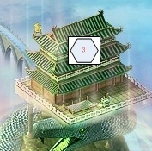


建筑

 | 1.挑战：挑战玩家和闯关



 | 2.任务石碑：可以完成和接受游戏任务
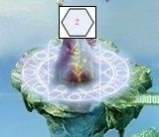

 | 3.宠物合成：可以合成宠物


 | 4.装备合成：装备合成，装备炼化

 | 5.副本：进入历练副本

JM

人物

 |  | 角色名称： | 玩家A

 |  | 角色等级： | 100

 |  | 生命值： | 20000

 |  | 攻击力： | 10000

 |  | 防御力： | 30000
 | 出战幻兽

 | 属性 | 装备 |  | 属性 | 装备


宠物 |  | 宠物名称： | 玩家A
 |  |  |  |  |  | 宠物名称： | 玩家A
 |  | 宠物等级： | 100
 |  |  |  |  |  | 宠物等级： | 100
 |  | 宠物星级： | 极品80星
 |  | 宠物名称： | 玩家A |  |  | 生命值： | 20000

 |  | 宠物等级： | 100 |  |  | 攻击力： | 10000

 |  | 宠物星级： | 极品80星 |  |  | 防御力： | 30000

 |  | 宠物名称： | 玩家A |  |  | 宠物星级： | 极品80星

 |  | 宠物等级： | 100 | 转世次数：

 |  | 宠物星级： | 极品80星 | 初始攻击： | 1/ | 初始防御

 |  |  |  | 初始生命：

封魔栏
 | 封魔任务 | TT任务 | 兑换活动

 | 宝箱活动

合成


 | 主宠物 |  | 副宠物 | 主宠物 |  |  | 副宠物 | 主宠物 |  | 副宠物 | 幻化结果
 |  |  |  |  |  |  | 需求 |  |  | 需求
 |  |  |  |  |  |  | 评分：600 |  |  | 评分： |  | 攻击属性： | 6

 |  |  |  |  |  |  |  |  |  |  |  | 生命属性： | 6

 |  |  |  |  |  |  |  |  |  |  |  | 防御属性： | 6
 |  |  |  | 宠物栏 |  |  |  | 合成 | 取消
 |  |  |  |  |  |  | ↑ |  |  |  |  | 评分： | 6
 |  |  |  |  |  |  |  | 宠物栏
 |  |  |  |  |  |  |  |  |  | ↑

 |  |  |  |  |  |  | ↓
 |  |  |  | 名称：X |  | 名称：X
 |  |  |  | 等级：80 |  | 等级：80 |  |  |  | ↓
 |  |  |  | 星级：极品6星 |  | 星级：极品6星 |  | 名称：X | 名称：X
 |  |  |  |  |  |  |  | 等级：80 | 等级：80
 |  |  |  |  |  |  |  | 星级：极品6星 | 星级：极品6星

FB
 | 副本名称： |  | 副本名称：
 | 适合等级： |  | 适合等级：

 | 副本名称： |  | 副本名称：
 | 适合等级： |  | 适合等级：

主1


任务

任务建筑

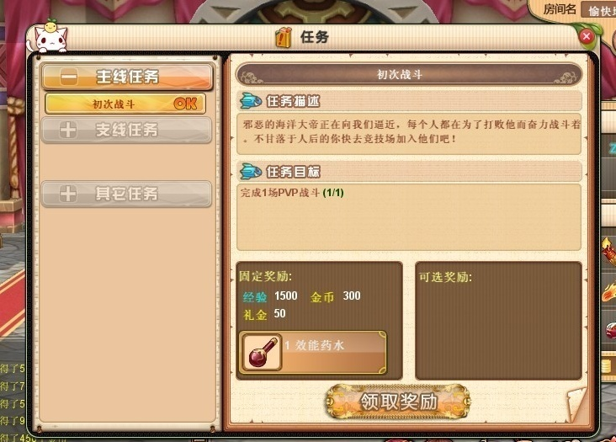
任务界面

 | 1.默认任务为主线任务
 | 2.如果玩家有其他任务完成了，那么久在任务按钮的右上角显示一个1（这里代表的就是已经完成了一个任务，如果完成的是2就显示2）
 | 3.任务完全按照玩家的等级开放
 | 4.任务没有完成领取奖励按钮时灰色的
 | 5.任务目标里面的特殊信息需要有颜色区分.这里说的地煞副本和地煞战将就是特殊信息，玩家只要知道这两个重要信息即可。

任务界面

宠物合成

宠物合成建筑

合成界面 |  |  |  | 宠物界面
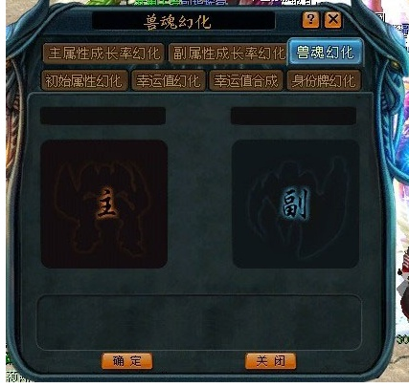
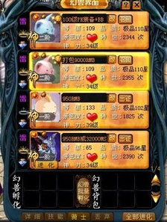

 | 1.用户点击合成界面以后，默认为属性合成。
 | 2.点击合成界面，自动弹出宠物列表。
合成界面 |  |  |  |  | 1.用户放入主宠物以后，副宠物窗口需要，提示用户副宠物要求。
 |  |  |  |  |  | 1.用户放入超过主宠物评分的时候，需要弹出对话框。

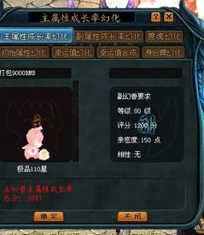
主宠物合成需求 |  | 宠物界面

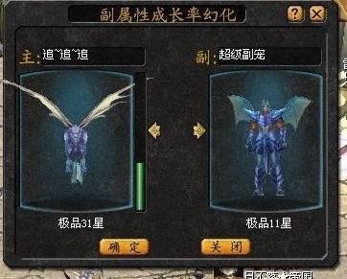
合成界面 |  |  | 宠物界面

 | 1.用户点击去确定以后，返回合成界面。
 | 2.取消以后，合成界面关闭，宠物列表保留。
 | 3.合成宠物等级将为1级。

合成结果

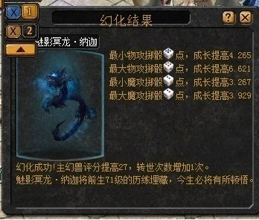
合成结果 |  |  | 宠物界面

宠物排名查询 | 1.宠物详情界面。 |  |  | 1.用户点击排以后出现以下界面。
 |  |  |  | 2.宠物总排行榜，就是所有星级的宠物排行，(如豹子，狮子，兔子这几个的星级都算在里面排名。
 |  |  |  | 3.宠物星级排行，只和同类宠物排行。(所谓同类就是，兔子只和兔子星级相比即可。）
 |  |  |  | 4.初始生命排行，生命成长排行，初始最小物攻排行，初始最大物攻排行，初始防御排行(这些也只和同类兔子像对比。因为每一个宠物的属性不一样，所以不可以和其他不同类型相比较）。
 |  |  |  | 5.确定就是关闭按钮。

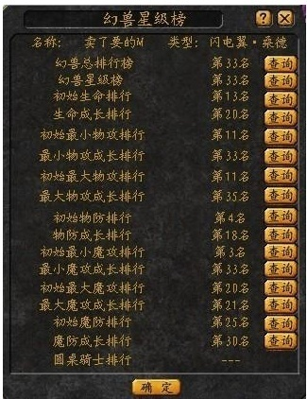
宠物排名查询

装备合成

装备合成

装备合成界面
 | 合成界面默认 | 1.点击装备合成建筑显示装备合成界面(默认为装备合成) |  | 1.点击装备合成列表里面的具体某一个装备母菜单以后，显示如下界面(这里点击的是地煞，这是一套装备的统称) |  | 1.点击具体某一件装备以后显示出合成需求的材料。(这里点击的是地煞剑)
 |  | 2.装备合成界面是默认显示的。刚开始装备列表里面为原始状态 |  |  |  | 2.在需求材料里面，需求的材料右下角，显示需要的材料。然后，在判断用户背包里面的材料数量，如果不足那么用红色的字条表示出来。
 |  |  |  |  |  | 3.这里需要判断条件如下： 一、用户背包里面的材料， 二、用户背包里面的金钱数量 三、用户背包里面的空余数量(用来存储合成出来的装备) 四、用户点击装备合成以后，需要在背包里面显示打造出来的装备
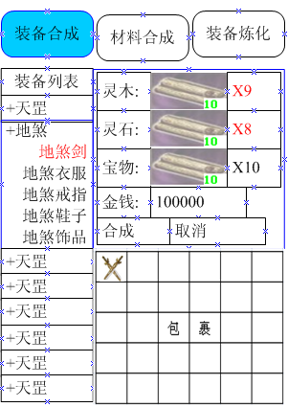

材料合成界面 | 材料合成 | 1.点击材料合成以后出现以下界面。
 |  | 2.用户刚开始未选中任何一个合成材料的时候，显示材料的简介 | 1.点击木材合成列表里面的具体某一个木材母菜单以后，显示如下界面(这里点击的是灵木，这是这种类型木材的统称) |  |  | 1.点击具体某一个木材以后显示出合成需求的材料。(这里点击的是普通灵木)
 |  |  |  |  |  | 2.在需求材料里面，需求的材料右下角，显示需要的材料。然后，在判断用户背包里面的材料数量，如果不足那么用红色的字条表示出来。
 |  |  |  |  |  | 3.这里需要判断条件如下：
 |  |  |  |  |  | 一、用户背包里面的材料，
 |  |  |  |  |  | 二、用户背包里面的金钱数量
 |  |  |  |  |  | 三、用户背包里面的空余数量(用来存储合成木材)
 |  |  |  |  |  | 四、用户点击合成以后，需要在背包里面显示合成的材料，及其数量

 | 装备炼化界面 | 1.用户点击装备合成界面以后，显示如下界面。 | 1.用户点击某个炼化装备以后显示如下界面。 |  | 1.这里需要判断的是。用户作坊是否能够炼化此装备，如果用户作坊等级不够，那么炼化按钮时灰色不可用状态。 |  | 1.炼化结果界面，显示增加了那些属性。
 |  | 2.用户刚开始未选中任何一个炼化装备的时候，显示炼化的简介 | 2.这里需要判断的是用户的作坊等级。显示作坊的信息(需要在数据库里面取) |  | 一、作坊等级判断
 |  |  |  |  | 二、作坊金钱判断
 |  |  |  |  | 三、判断用户的体力值
 |  |  |  |  | 四、背包显示炼化的装备
装备炼化界面

副本
副本建筑


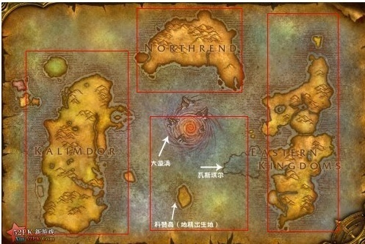
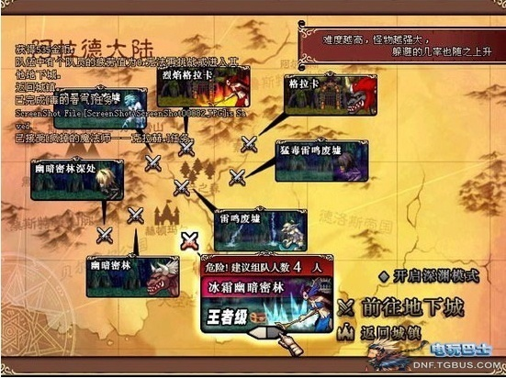
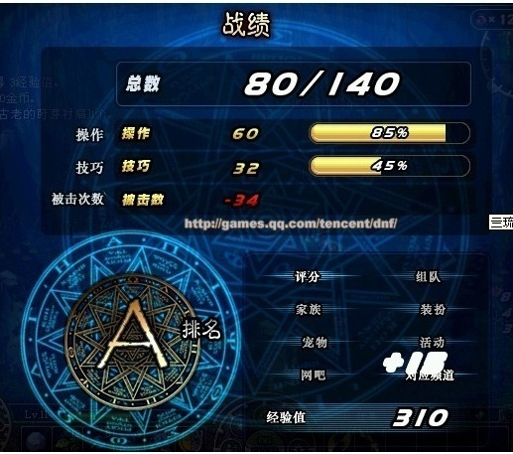
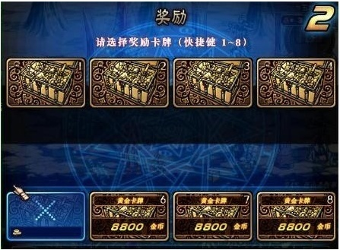

 |  | 小地图 |  | 通关结果显示
 |  |  |  |  |  | 物品奖励

 |  |  | 1.用户点击某个大地图以后，进入以下界面。
 |  |  | 2.当用户选择一个副本以后，出现这个副本的介绍。 |  | 1.怪物和怪物之间需要有一个间隔(如：在第一个位置已经战斗过，那么第二个位置不会再产生战斗)
 |  |  | 3.判断条件
 |  |  | 一、判断用户是否有足够的体力
 |  |  | 二、判断用户是否通过了前一个管卡。(唯有通关了前面的管卡才可以进入更高难度的管卡)
 |  |  | 三、今日进入条件是否已满(针对部分特殊副本)
 |  |  | 四、用户唯有通过了简单模式，才可以通过困难模式，通过困难模式才可以挑战地狱模式
 |  |  | 五、难度选择是上面左右缩放的
 |  |  | 六、每一个难度的图片背景都是不一样的
副本大地图 | 1.大地图分为四块，用户点击副本建筑以后显示如下界面。

导航
人物装备界面(操作) |  | 人物装备界面(属性）
1.用户点击人物以后，显示如下界面。默认为人物装备界面 |  | 攻击属性：用户穿戴装备以后的总和攻击力
2.用户穿戴装备的时候，下面属性也需要随时改变 |  | 防御属性：用户穿戴装备以后的总和防御
3.每一种装备颜色都不同 |  | 魔防属性：用户穿戴装备以后的总和魔防
4.用户点击人物人物一个装备，马上自动弹出背包界面。 |  | 生命属性：用户穿戴装备以后的总和生命
 |  | 暴击属性：用户穿戴装备以后的总和暴击
 |  | 命中属性：用户穿戴装备以后的总和命中
 |  | 致命属性：用户穿戴装备以后的总和致命
 |  | 闪避属性：用户穿戴装备以后的总和闪避

 |  | 人物信息界面(属性）
 |  | 名称：用户当前名称
 |  | 等级：用户当前等级
人物信息界面 |  | VIP：用户VIP等级
 |  | 联盟：用户当前联盟名称
 |  | 家园：用户当前家园名称

 |  | 宠物列表(属性)
宠物列表(操作) |  | 宠物图像：当前宠物的图像
1.用户点击宠物列表以后，显示宠物的部分信息。 |  | 宠物名称：当前宠物的名称(玩家可以自己取名)
2.右边是可以上下滑动的。 |  | 等级：当前宠物的等级
3.点击宠物图像也可以进入详细信息列表。 |  | 品质：当前宠物的星级
 |  | 转世：当前宠物的转世次数和转世上限值

宠物详细信息(操作) | 宠物详细信息(属性)
1.点击详细以后，可以看到宠物的基本信息。 | 名称：宠物当前名称。
 | 生命：宠物当前生命值
 | 攻击：宠物当前攻击上限和下限
 | 防御：宠物当前防御上限和下限
 | 魔法攻击：宠物当前魔法攻击上限和下限
 | 魔法防御：宠物当前魔法防御上限和下限
 | 品质：当前宠物的星级
 | 评分：6360
 | 转世：当前宠物的转世次数和转世上限值
 | 升级经验：当前获得的升级经验点数
 | 初始生命：宠物出生给予的生命值上限和下限
 | 初始攻击：宠物出生给予的攻击力上限和下限
 | 初始防御：宠物出生给予的魔御力上限和下限
 | 初始魔攻：宠物出生给予的魔攻上限和下限
 | 初始魔防：宠物出生给予的魔防值上限和下限

放生(操作)
1.用户点击放生以后，弹出以下对话框。
2.用户在这个界面放生宠物以后，选择一个宠物详细信息给用户。 | 1.宠物放生成功只显示几秒，这不是一个对话框，这个只是反馈一个信息给玩家。

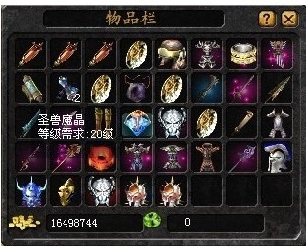
背包操作 | 背包属性
1.物品调换位置 | 装备
2.物品叠加 | 宝物
3.物品使用。 | 宠物
4.物品出售 | 任务道具
5.物品丢弃 | 元宝
 | 游戏币
 | 特殊物品类型

排行榜(操作) |  | 排行榜(属性)
1.用户点击排行榜默认为战斗力排名。 |  | 用户名称：玩家名称。
2.战斗力相同按照等级排名。 |  | 等级：玩家一个 小说内的等级(一个小时以后刷新，排行)
3.如果战斗力等级都相同，那么按照先后顺序。 |  | 战斗力：按照装备和等级来计算战斗力的
4.查询排名 就是输入多少名以后，查询排名。 |  | 所属联盟：玩家当前的联盟
5.查询名称就是指定查找哪一位玩家
6.我的排名点击以后，直接查询出玩家自己
当前的排名数。(用绿色字体显示玩家当前的排名）
7.排行榜只显示100名的用户
8.右边可以上下拨动

宠物排行(操作) |  | 排行榜(属性)
1.宠物排名先按照星级排名。 |  | 宠物名称：宠物名称。
2.如果星级相同，那么按照先后顺序。 |  | 等级：宠物当前等级(一个小时以后刷新，排行)
3.如果等级相同，那么按照先后顺序。 |  | 星级：按照星级来算。等级相同(按照评分来算）评分相同按照先后顺序
4.我的排名查询出玩家当前，参战的宠物即可， |  | 所属玩家：玩家名称。
（使用绿色字体表示出来）。
5.参战的宠物为三个。

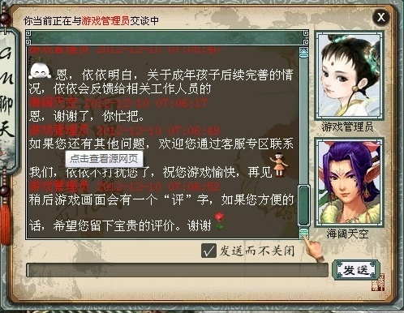
 |  |  | 好友(属性)
好友（操作） |  |  | 好友名称：玩家名称
1.点击好友按钮，弹出好友见面。 |  |  | 好友图像：好友当前图像
2.在线用户，浅黄色表示。 |  |  | 好友等级：当前用户等级
3.未在线用白色表示。
4.点击单个好友以后进入私聊界面。

商城

商城

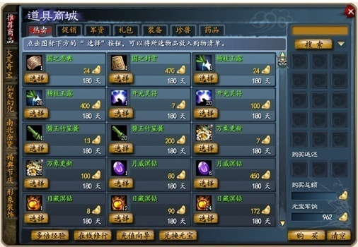
商城

其他
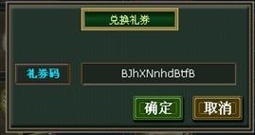
礼券兑换

 | 兑换按钮放商场

